상품제안서
가이드 포켓 손난로 보조배터리 5000mAh | 상품코드: S44037

 |  |  |  |  |  |  | 02-713-8555 | www.synergygift.co.kr
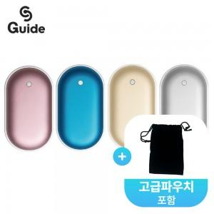

【상세/제작정보】

【인쇄/포장옵션】 | 레이저 / 포장지포장

【공급단가】 | 수량 | 50~ | 100~ | 300~ | 1,000~ | 3,000~
*VAT별도 | 핑크 | 6,300원 | 5,950원 | 5,700원 | 5,450원 | 5,350원
 | 골드 | 6,300원 | 5,950원 | 5,700원 | 5,450원 | 5,350원
 | 블루 | 6,300원 | 5,950원 | 5,700원 | 5,450원 | 5,350원
 | 실버 | 6,300원 | 5,950원 | 5,700원 | 5,450원 | 5,350원

【상품 URL】 | https://www.synergygift.co.kr:443/src/goods_detail.php?gdno=44037

